Essai avec V1
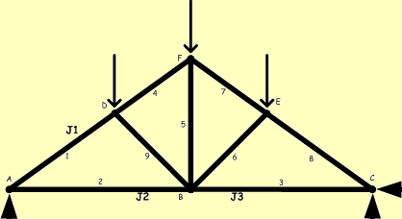
Date de l'essai :
Heure de l'essai :

Force (N) : | 0.0
 | Déviation | Déformation | Contrainte | Force
 | µV/V | µm/m | MPa | N
Jauge 1 | 0.00 | 0.00 | 0.00 | 0
Jauge 2 | 0.00 | 0.00 | 0.00 | 0
Jauge 3 | 0.00 | 0.00 | 0.00 | 0

Force maxi (N) :
Déplacement maxi (mm) :

